VITAMINA A, D, K Y E
INGREDIENTE | COMPUESTOS ACTIVOS | BIODISPONIBILIDAD | QUE DICE LA LITERATURA | TIPOS DE FUENTES | TIPO DE ALIMENTOS O MATRICES | FORMAS | FORMA MÁS UTILIZADA | FACTORES DE BIODISPONIBILIDAD | DOSIS | UL | FORMAS USADAS EN ALIMENTOS | REFERENCIAS
VITAMINA A | Carotenoides | • Palmitato de retinilo Descripción: Éster de retinol y ácido palmítico, forma sintética de vitamina A.​ Alta estabilidad y resistencia a la oxidación, lo que prolonga la vida útil del producto.​ Buena biodisponibilidad; el organismo lo convierte en retinol activo.​ Ampliamente utilizado en la fortificación de productos lácteos, cereales y suplementos dietéticos. • Acetato de retinilo Descripción: Éster de retinol y ácido acético, otra forma sintética de vitamina A.​ Similar al palmitato en términos de estabilidad y biodisponibilidad.​ Común en suplementos vitamínicos y en la fortificación de alimentos procesados. • Betacaroteno Descripción: Carotenoide provitamina A que el cuerpo convierte en retinol.​ Fuente natural de vitamina A. Actúa como antioxidante.​ Menor riesgo de toxicidad por sobredosis, ya que el cuerpo regula su conversión según las necesidades.​ Aplicaciones: Utilizado en la fortificación de bebidas, productos horneados y como colorante natural. Las formas esterificadas (palmitato y acetato de retinilo) son preferidas en productos con larga vida útil debido a su resistencia a la oxidación.​ Biodisponibilidad: El betacaroteno tiene una biodisponibilidad variable y depende de factores como la matriz alimentaria y el estado nutricional del individuo.​ Es crucial seleccionar la forma adecuada según el tipo de alimento o suplemento para asegurar la eficacia y estabilidad del nutriente. | • Aparte del retinol y los ésteres de retinilo, otros retinoides también pueden estar presentes en concentraciones más bajas en la sangre gracias a que se absorben directamente a través de la circulación portal, como el ATRA o la isotretinoína. El ATRA tiene una biodisponibilidad baja después de la administración oral. Tiene una afinidad muy alta por las proteínas plasmáticas y, por lo tanto, se transporta en un complejo formado con la albúmina después de llegar a la sangre. La isotretinoína, un retinoide de primera generación, solo se usa por vía oral y tiene una biodisponibilidad de alrededor del 20%. La isotretinoína también se une ampliamente a la albúmina en el plasma. La concentración tisular suele ser menor que en el plasma. El etretinato y la acitretina, que son retinoides de segunda generación, también se usan en forma oral en terapia. Tienen una biodisponibilidad de aproximadamente el 50%. • La biodisponibilidad del β-caroteno de frutas y verduras es significativamente menor que la del β-caroteno purificado (en un orden de magnitud) y difiere significativamente entre especies, lo que puede deberse a diferencias en la ubicación intracelular de los carotenoides. El tratamiento térmico tiene el potencial de aumentar la biodisponibilidad | • Como la vitamina A preformada (retinol) es un compuesto inestable, en las preparaciones comerciales se esterifica, usualmente con ácido palmítico o acético, para formar ésteres correspondientes más estables. Por lo tanto, el acetato de retinilo y los palmitatos de retinilo, junto con la provitamina A (β-caroteno), son las principales formas comerciales de vitamina A disponibles para su uso como fortificantes alimentarios. • El color naranja intenso del β-caroteno lo hace inadecuado como fortificante en muchos alimentos, pero se utiliza ampliamente para dar un color amarillo-anaranjado a margarinas y bebidas. • El método más antiguo utilizado para obtener β-caroteno puro es extraerlo de material vegetal. Las principales desventajas de este método son su alto precio y la estacionalidad de los recursos. Otra opción es la producción sintética. Sin embargo, los carotenoides preparados de esta manera fueron cuestionados en cuanto a su seguridad y, por lo tanto, se han desarrollado varios métodos para la producción biotecnológica de β-caroteno “natural”. Muchos organismos microscópicos, incluyendo levaduras, mohos, algas, cianobacterias y bacterias, pueden producir β-caroteno y otros carotenoides. La principal fuente comercial es el alga Dunaliella salina (Dunal) Theodoresco. | Leche en polvo, alimentación complementaria, yogurt (ver tabla) | • El β-caroteno y otros carotenoides provitamina A presentan menos preocupaciones en cuanto a toxicidad potencial, ya que no son formas activas de la vitamina y porque, en dosis altas, se absorben de manera menos eficiente. Además, la síntesis de vitamina • A a partir del β-caroteno y otros carotenoides provitamina A está estrictamente regulada en el organismo. Nunca se ha reportado hipervitaminosis A como resultado de la suplementación con provitamina A. | Una variedad de formas oleosas y secas de los ésteres de retinol, acetato de retinilo y palmitato de retinilo, están disponibles para fines de fortificación de alimentos. Las formas secas suelen estar recubiertas con gelatina, almidón o goma, y todas las formas contienen antioxidantes. • La absorción de todas las formas es buena (alrededor del 90%), pero las pérdidas de vitamina A durante el procesamiento, almacenamiento y preparación de los alimentos pueden ser elevadas. • Se ha demostrado que la fortificación con vitamina A de la margarina y el azúcar es eficaz. • Los aceites vegetales y las harinas de cereales también se consideran vehículos útiles para la fortificación. • Se han asociado efectos adversos para la salud con ingestas altas agudas y crónicas de retinol (principalmente a través de la suplementación), pero no con ingestas elevadas de los carotenoides provitamina A. |  |  |  | • Retinol (forma alcohólica, más biodisponible). • Retinal (forma aldehído, intermedia en la visión). • Ácido retinoico (forma ácida, regulador génico, no convertible a retinal). • Ésteres de retinilo (forma de almacenamiento, como palmitato de retinilo). | • Carazo A, Macáková K, Matoušová K, Krčmová LK, Protti M, Mladěnka P. Vitamin A Update: Forms, Sources, Kinetics, Detection, Function, Deficiency, Therapeutic Use and Toxicity. Nutrients. 2021 May 18;13(5):1703. doi: 10.3390/nu13051703. PMID: 34069881; PMCID: PMC8157347. • World Health Organization, Food and Agriculture Organization of the United Nations. Guidelines on food fortification with micronutrients. Geneva: WHO/FAO; 2006. Disponible en: https://www.who.int/publications/i/item/9241594017
VITAMINA D | Colecalciferol | • Vitamina D2 (Ergocalciferol) De origen vegetal y fúngico (hongos, levaduras). Menos eficaz en elevar y mantener los niveles de 25(OH)D en sangre. Estudios mostraron, en adultos jóvenes que una dosis única de 50 000 UI de vitamina D3 era 3 veces más efectiva que la misma dosis de vitamina D2, para incrementar y mantener los niveles de 25OHD, luego de los primeros tres días en los cuales la respuesta con ambos calciferoles fue similar. También observaron que los niveles de 25OHD descendían más rápidamente en los que recibían vitamina D2 que en los que recibían placebo, sugiriendo que la suplementación con vitamina D2 no sólo sería menos efectiva, quizás por tener una vida media menor, sino que también podría aumentar la degradación de 25OHD3 • Vitamina D3 (Colecalciferol) De origen animal (pescados grasos, huevos, lácteos) y síntesis cutánea. Más eficaz que la D2 en la conversión a la forma activa. La vitamina D3 aumenta la concentración total de 25(OH)D más que la vitamina D2. | MICROENCAPSULACIÓN Estudios usando vitamina D 3 radiomarcada mostraron que su eficiencia de absorción varía entre 55% a 99%, sin embargo, no depende del contenido de grasa consumida con los alimentos, aunque la composición lipídica impacta la biodisponibilidad de la vitamina D. Los ácidos grasos de cadena larga interfieren con la absorción de vitamina D. La eficiencia de absorción de vitamina D también aumenta con suplementos en los que la vitamina D se coloca en micelas, microcápsulas o liposomas. La emulsificación de fármacos o nutrientes y su inserción en micelas o microcápsulas tienen muchos beneficios: mayor estabilidad a la agregación y separación gravitacional; mayor claridad óptica; protección contra la degradación, luz y oxidación; y biodisponibilidad mejorada de compuestos insolubles en agua y difícilmente absorbidos. | Tanto la vitamina D₂ (ergocalciferol) como la D₃ (colecalciferol) pueden añadirse a los alimentos. Ambas formas tienen actividades biológicas similares y son muy sensibles al oxígeno y la humedad, además de que interactúan con minerales. | La leche y otros productos lácteos, incluyendo leche en polvo y leche evaporada, suelen ser fortificados con vitamina D. Muchos países también fortifican margarinas con esta vitamina. | Para la mayoría de las aplicaciones comerciales, se utiliza generalmente una forma seca estabilizada de vitamina D, que contiene un antioxidante (usualmente tocoferol) que protege su actividad incluso en presencia de minerales. |  |  |  |  |  | Lehmann U, Hirche F, Stangl GI, Hinz K, Westphal S, Dierkes J. Bioavailability of vitamin D(2) and D(3) in healthy volunteers, a randomized placebo-controlled trial. J Clin Endocrinol Metab. 2013 Nov;98(11):4339-45. doi: 10.1210/jc.2012-4287. Epub 2013 Sep 3. PMID: 24001747.
VITAMINA E | Alfa-tocoferoles | • ACETATO DE ALFA TOCOFERILO O SUCCCINATO Los suplementos pueden contener vitamina E en forma de ésteres (acetato o succinato de α-tocoferol), que tienen una biodisponibilidad equivalente al α-tocoferol libre • La biodisponibilidad de los tocotrienoles (otra familia de compuestos de vitamina E) suele ser menor que la de los tocoferoles, aunque estrategias como la formulación en nanopartículas o emulsiones pueden mejorarla • Alfa tocoferol. La mejor ya que está en su forma activa. El intestino no parece discriminar específicamente entre los estereoisómeros de la vitamina E, o entre α- y γ-tocoferol. Sin embargo, un estudio encontró una mayor absorción de α-tocoferol en comparación con γ- y δ-tocoferol en ratas canuladas linfáticamente | • En pruebas biológicas para la evaluación de vitaminas (pruebas de reabsorción fetal), el β y el γ-tocoferol muestran una actividad vitamínica reducida (del 15 al 30 %), y el δ-tocoferol es casi inactivo. Los tocotrienoles se distinguen de los tocoferoles por la presencia de tres dobles enlaces en la cadena lateral. Solo los α-tocotrienol y β-tocotrienol parecen tener una actividad vitamínica significativa. La grasa láctea de la leche entera no aumenta la absorción de vitamina E en comparación con la leche baja en grasa • ACETATO DE ALFA TOCOFERILO O SUCCCINATO Los suplementos pueden contener vitamina E en forma de ésteres (acetato o succinato de α-tocoferol), que tienen una biodisponibilidad equivalente al α-tocoferol libre La biodisponibilidad de los tocotrienoles (otra familia de compuestos de vitamina E) suele ser menor que la de los tocoferoles, aunque estrategias como la formulación en nanopartículas o emulsiones pueden mejorarla Alfa tocoferol. La mejor ya que está en su forma activa. El intestino no parece discriminar específicamente entre los estereoisómeros de la vitamina E, o entre α- y γ-tocoferol. Sin embargo, un estudio encontró una mayor absorción de α-tocoferol en comparación con γ- y δ-tocoferol en ratas canuladas linfáticamente • El α-tocoferol natural (RRR-α-tocoferol) es la forma más biodisponible y biológicamente activa; el α-tocoferol sintético (todo-rac-α-tocoferol) tiene una biodisponibilidad y actividad biológica aproximadamente 26% menor | • Éster de vitamina E donde el α-tocoferol se une al ácido acético, formando una molécula más estable.​ • Alta resistencia a la oxidación, lo que prolonga la vida útil del producto.​ • Buena biodisponibilidad; el cuerpo convierte el acetato en α-tocoferol activo durante la digestión. • Otra forma esterificada donde el α-tocoferol se une al ácido succínico.​ • Estabilidad mejorada, especialmente en formulaciones secas.​ • Forma no esterificada y biológicamente activa de la vitamina E.​ • Inmediatamente disponible para el organismo sin necesidad de conversión.​ • Menor estabilidad; más susceptible a la oxidación durante el almacenamiento. • Similar biodisponibilidad al acetato de α-tocoferilo; el cuerpo lo convierte en α-tocoferol activo.​ | • Ampliamente utilizado en suplementos dietéticos, cereales fortificados, jugos de frutas y productos para untar. • Común en suplementos nutricionales y algunas formulaciones farmacéuticas. • Menos común en fortificación debido a su inestabilidad, pero presente en aceites vegetales y frutos secos. | Estudios mostraron de forma consistente que la bioaccesibilidad del acetato de tocoferol era mayor en emulsiones de triglicéridos de cadena larga que de cadena media, probablemente debido a una mayor capacidad de solubilización de micelas mixtas formadas a partir de ácidos grasos de cadena larga y una conversión mejorada en tocoferol. La bioaccesibilidad de la vitamina E también aumentó por la presencia de fosfolípidos |  |  |  | Se han registrado pocos efectos secundarios en adultos que toman diariamente suplementos de menos de 2,000 mg de α-tocoferol (ya sea vitamina E natural o sintética). Sin embargo, la mayoría de los estudios que evalúan los problemas de seguridad o toxicidad de la suplementación con α-tocoferol han durado de sólo unas pocas semanas hasta unos cuantos meses, y los efectos secundarios asociados con la suplementación a largo plazo con α-tocoferol no han sido estudiados adecuadamente. La posibilidad más preocupante es la probabilidad de una alteración de la coagulación de la sangre, la cual aumenta la probabilidad de hemorragia en algunos individuos. |  | • Reboul E. Vitamin E Bioavailability: Mechanisms of Intestinal Absorption in the Spotlight. Antioxidants (Basel). 2017 Nov 22;6(4):95. doi: 10.3390/antiox6040095. PMID: 29165370; PMCID: PMC5745505. • Fu, JY., Che, HL., Tan, D.MY. et al. Biodisponibilidad de tocotrienoles: evidencia en estudios en humanos. Nutr Metab (Londres) 11 , 5 (2014). https://doi.org/10.1186/1743-7075-11-5
VITAMINA K | Menaquinona | • Vitamina K₁ (Filoquinona) Descripción: Forma natural de vitamina K sintetizada por plantas, predominante en la dieta humana.​ La vitamina K1 dietética (unida a cloroplastos en vegetales) tiene baja biodisponibilidad (10-30%), mientras que la K1 pura en suplementos se absorbe mejor • Vitamina K₂ (Menaquinonas) Descripción: Grupo de compuestos que incluyen varias subformas. Fuentes naturales: Alimentos fermentados (por ejemplo, natto), productos lácteos y carnes. ​ Las Menaquinonas de cadena larga (como MK-7 en alimentos fermentados) muestran mayor biodisponibilidad que la K1 dietética | • La MK-7 muestra la mejor farmacocinética: alcanza niveles séricos 10 veces mayores que la K1 tras administración crónica • Las MKs de cadena larga (MK-9 a MK-13) tienen baja absorción intestinal debido a su unión a membranas bacterianas, requiriendo sales biliares para su liberación | • Aplicaciones en fortificación: Aunque pocos alimentos están fortificados con vitamina K₁, se ha utilizado en productos como sustitutos de comidas y barras energéticas. • Aplicaciones en fortificación: Utilizada en suplementos dietéticos, a menudo en combinación con vitamina D y calcio para promover la salud ósea. | • La vitamina K rara vez se añade a productos alimenticios, pero se encuentra en suplementos, y la forma comercial más comúnmente disponible es la K1 (fitomenadiona), que es insoluble en agua. • Existe una forma soluble en agua de la K3, disponible como bisulfito sódico de menadion | La vitamina K1 existe en forma de isómeros trans y cis. El isómero trans es la forma que se encuentra de manera natural y es la biológicamente activa. La forma cis no tiene una actividad biológica significativa. Las distintas formas de vitamina K son relativamente estables al calor y se conservan después de la mayoría de los procesos térmicos. La vitamina se destruye por la luz solar y se descompone por álcalis. La vitamina K1 se descompone lentamente por el oxígeno atmosférico. | MENAQUINONA | 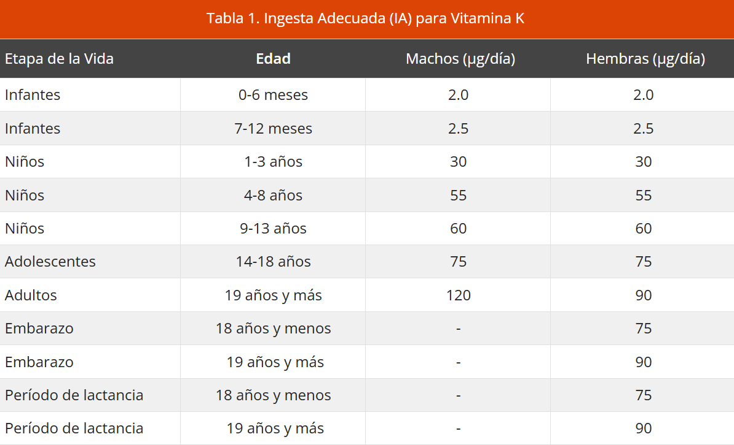 La vitamina K₂, especialmente en sus formas MK-7 y MK-4, presenta una mayor biodisponibilidad y una vida media más prolongada en el organismo en comparación con la K₁. |  | Aunque una reacción alérgica es posible, no existe toxicidad conocida asociada con altas dosis (dietaría y suplementaria) de la filoquinona (vitamina K1) o de las formas de menaquinona (vitamina K2) de la vitamina K | MENAQUINONA | Mladěnka P, Macáková K, Kujovská Krčmová L, Javorská L, Mrštná K, Carazo A, Protti M, Remião F, Nováková L; OEMONOM researchers and collaborators. Vitamin K - sources, physiological role, kinetics, deficiency, detection, therapeutic use, and toxicity. Nutr Rev. 2022 Mar 10;80(4):677-698. doi: 10.1093/nutrit/nuab061. PMID: 34472618; PMCID: PMC8907489.

